Sheet1
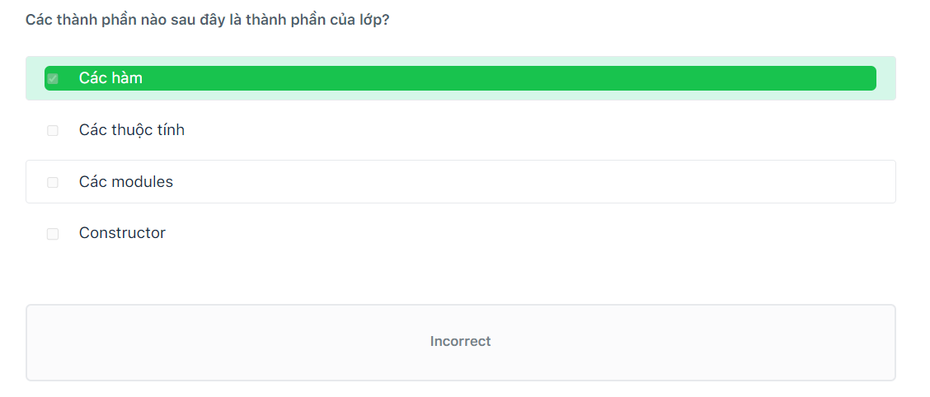
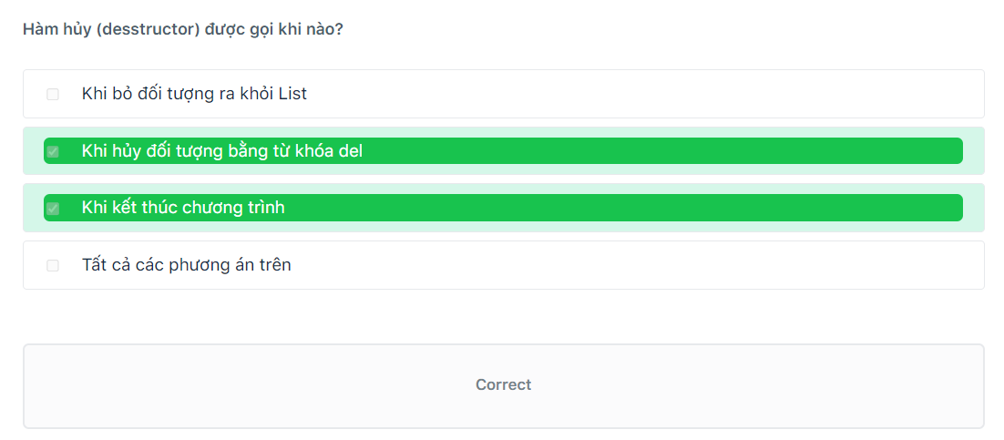
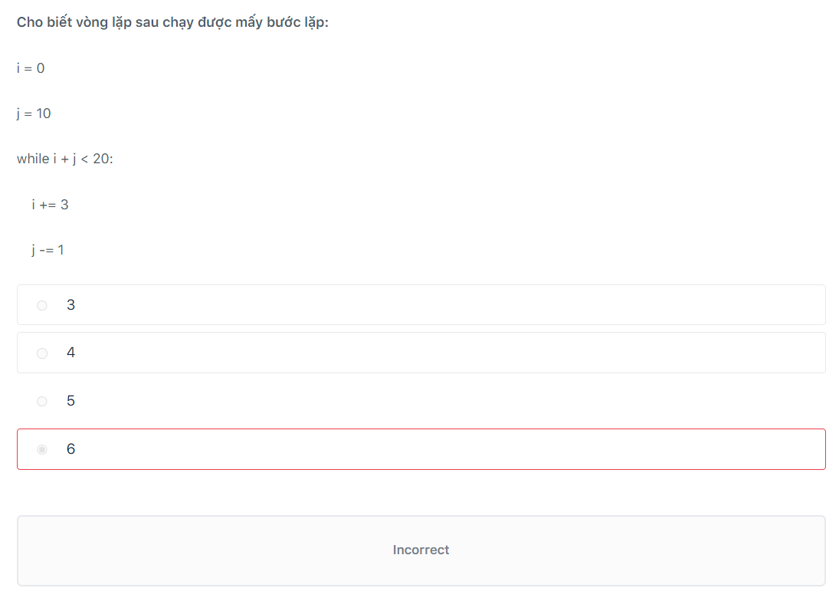
914a
10 3 11 2 12 11 13 2

1 2 4
tam giác thường
12 18
điều kiện lặp
914a
10 3 11 2 12 11 13 2
Here
9 18 3
15
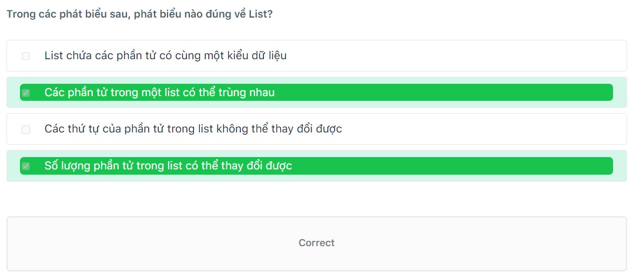

10=50
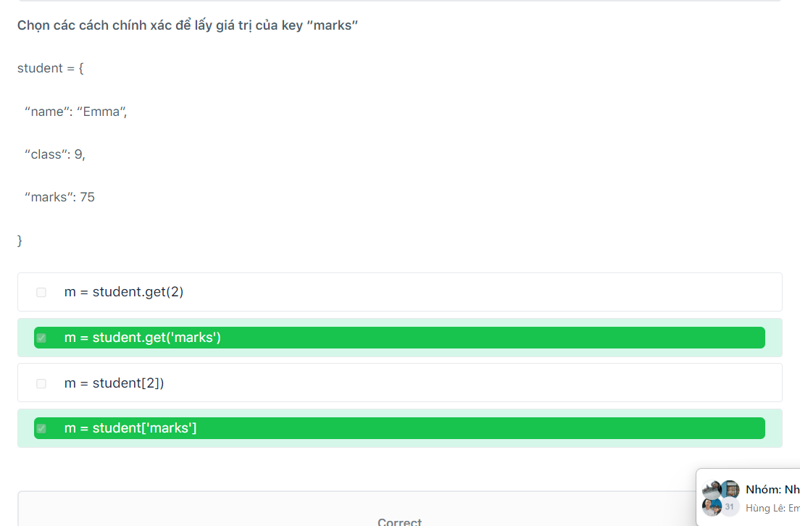

{‘Numbers’: {1: 56, 3: 7}, ‘Letters’: {4: ‘B’}}
Sai
Chương trình lỗi
2021
Graphical User Interface
tất cả import đều đúng

